Ejercicio 13
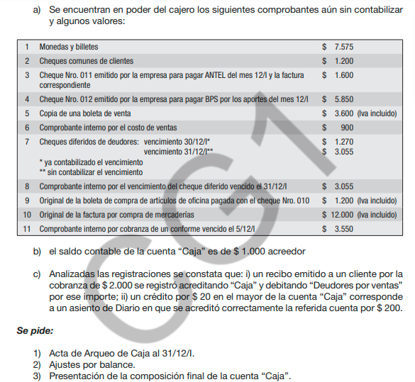

Fondos sujetos a arqueo |  | Fondos Arqueados
Caja | -1,000 | Monedas y billetes |  | 7,575
Corrección de error i | 4,000
Correción de error ii | -180
Boleta de venta | 3,600 | Cheques comunes de clientes |  | 1,200
Comprobante interno vto cheq. Diferido 31/12 | 3,055 | Cheques diferidos de deudores 30/12 |  | 1,270
Comprobante interno cobranza de conforme | 3,550 | Cheques diferidos de deudores 31/12 |  | 3,055

Subtotal FSA | 13,025 | Total FA |  | 13,100
Sobrante | 75
Total FSA | 13,100

Correción error i)

4,000 | Caja

 |  | Ds x ventas | 4,000

Correción error ii)

 | Caja
 | 4,000 | 1,000
 |  | 180

 |  | 2,820

Se pide 2
Ajustes derivados del arqueo de caja

75 | Caja

 |  | Sobrante de caja | 75

3,600 | Caja
 |  | Ventas | 3,000
 |  | IVA ventas | 600

900 | Costo de ventas
 |  | Mercadería | 900

3,055 | Caja
 |  | Cheques diferidos a cobrar | 3,055

3,550 | Caja
 |  | Conformes a cobrar | 3,550

Ajustes no derivados del arqueo de caja
1,600 | Gastos generales
 |  | Gastos generales a pagar | 1,600

1,000 | Gastos generales
200 | Iva compras
 |  | Banco C/c | 1,200

10,000 | Mercaderìas
2,000 | IVA compras
 |  | Acreedores por compras | 12,000

Se pide 3 | Caja
 | 4,000 | 1,000
 | 75 | 180
 | 3,600
 | 3,055
 | 3,550
 | 13,100

 | Monedas y billetes |  | 7,575
 | Cheques comunes de clientes |  | 1,200
 | Cheques diferidos de deudores 30/12 |  | 1,270
 | Cheques diferidos de deudores 31/12 |  | 3,055
 | Total |  | 13,100

